Sheet1
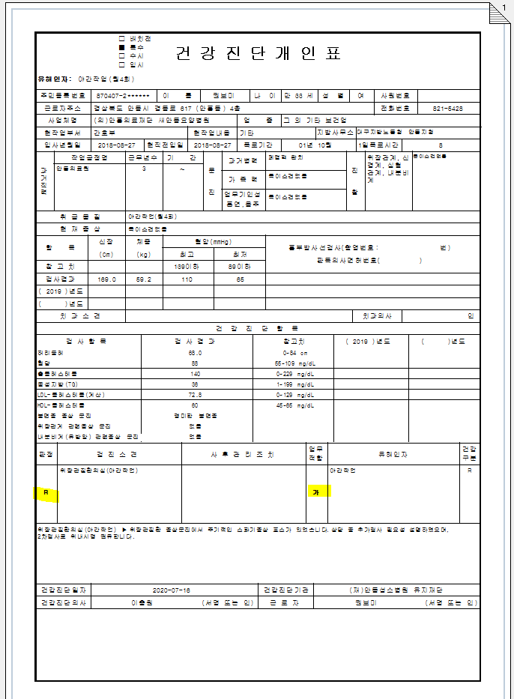
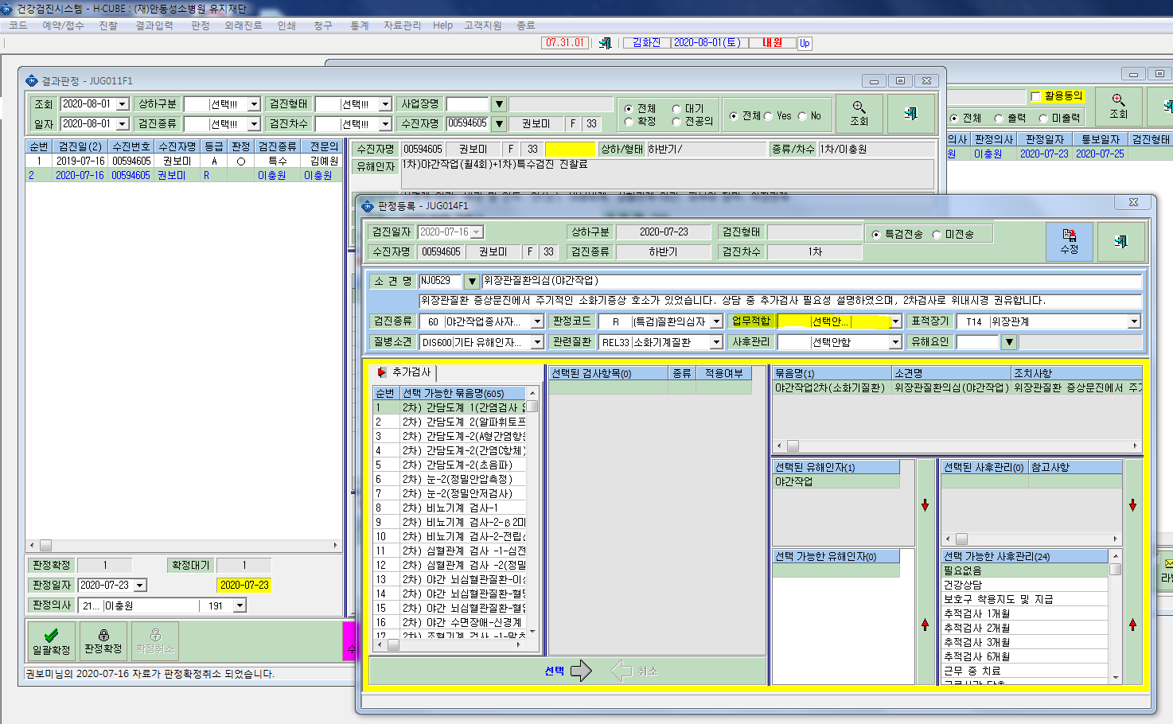

업무적합여부 선택안되어있음.

업무적합여부 판정상 선택안했으나 출력됨.

